Hoja1
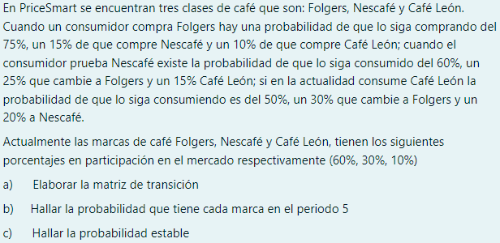

 | MATRIZ DE TRANSICION |  |  |  |  |  | FOLGERS | NESCAFE | CAFÉ LEON
A) |  | FOLGERS | NESCAFE | CAFÉ LEON |  |  | 0.6 | 0.3 | 0.1
 | FOLGERS | 0.75 | 0.15 | 0.1 | 1
 | NESCAFE | 0.25 | 0.6 | 0.15 | 1
 | CAFÉ LEON | 0.3 | 0.2 | 0.5 | 1

 | PERIODO 2
 |  | FOLGERS | NESCAFE | CAFÉ LEON
 | FOLGERS | 0.630 | 0.222 | 0.148
 | NESCAFE | 0.383 | 0.428 | 0.190
 | CAFÉ LEON | 0.425 | 0.265 | 0.310

 | PERIODO 3
 |  | FOLGERS | NESCAFE | CAFÉ LEON
 | FOLGERS | 0.572 | 0.258 | 0.170
 | NESCAFE | 0.451 | 0.352 | 0.197
 | CAFÉ LEON | 0.478 | 0.285 | 0.237

 | PERIODO 4
 |  | FOLGERS | NESCAFE | CAFÉ LEON
 | FOLGERS | 0.545 | 0.274 | 0.181
 | NESCAFE | 0.485 | 0.318 | 0.197
 | CAFÉ LEON | 0.501 | 0.290 | 0.209

 | PERIODO 5 |  |  |  |  |  | PROBABILIDAD QUE TIENE CADA MARCA EN EL PERIODO 5
 |  | FOLGERS | NESCAFE | CAFÉ LEON |  | B) | FOLGERS | NESCAFE | CAFÉ LEON
 | FOLGERS | 0.531 | 0.283 | 0.186 |  |  | 52.07% | 28.95% | 18.98% | 100%
 | NESCAFE | 0.502 | 0.303 | 0.195
 | CAFÉ LEON | 0.511 | 0.291 | 0.198

 |  | FOLGERS | NESCAFE | CAFÉ LEON
 | FOLGERS | 0.75 | 0.15 | 0.1
 | NESCAFE | 0.25 | 0.6 | 0.15
 | CAFÉ LEON | 0.3 | 0.2 | 0.5

 | x = 0.75x+0.25y+0.1z |  |  | 0.25x-0.25y-0.1z=0 |  |  | x+y+z = 1
 | y=0.15x+0.6y+0.15z |  |  | 0.15x-0.4y+0.15z=0
 | z=0.3x+0.2y+0.5z |  |  | 0.3x+0.2y-0.5z=0 |  |  |  | x=9y/14 | y=1-x
 |  |  |  | 0.7x-0.45y+0z =0 |  | z=0 |  | x=9(1-x)/14
 |  |  |  | 0.7x=0.45y |  |  |  | x=(9-9x)/14
 |  |  |  | x=9y/14 |  |  |  | 14x=9-9x
 |  |  |  |  |  |  |  | 23x=9
 |  |  |  |  |  |  |  | x=0.3913 | y=1-0.3913
 |  |  |  |  |  |  |  |  | y=0.6087

 |  |  |  |  | C) | FOLGERS | NESCAFE | CAFÉ LEON
 |  |  |  |  |  | 0.3913 | 0.6087 | 0

